index.html
1
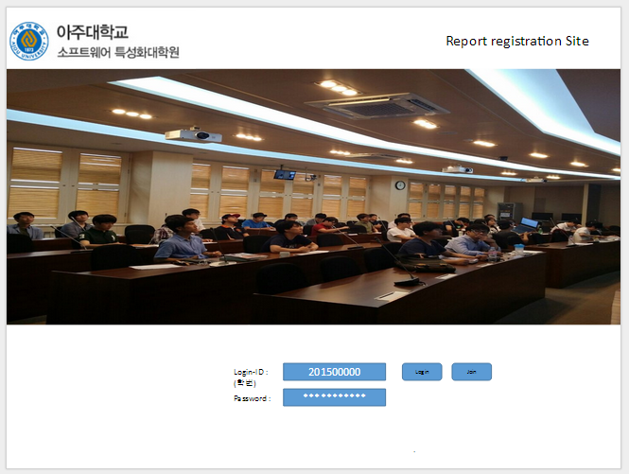

2
4
5

3

PAGE_NAME : MAIN_INDEX
F_NUM | FID | Caption | Image | Func. | ID | 보안고려 요소
1 | MAIN_INDEX_HOME_IMG | Logo.gif | h1_logo.jpg | Hyper Link to $HOME$/index.html | logoImg
2 | MAIN_INDEX_ID_INPUT |  |  | 숫자만 입력, 최대 9문자
3 | MAIN_INDEX_PASS_INPUT |  |  | 문 대문자,소문자, 숫자 ,특수문자중 3가지 조합의 10자리 이상 입력할 때 암호는 *로 표시 최대 20문자
4 | MAIN_INDEX_LOGIN_BTN |  |  | Login.html로 연결, Login-ID, PASS POST로 전송
5 | MAIN_INDEX_JOIN_BTN |  |  | Join.html로 연결

